Report 출력
한국인 영양섭취 기준 대비 섭취량
 | (설문지 : FFQ 95문항 설문지, 사용자 : 정찬영, ID : H1900171)

 |  | 출력시각 : | 2020년 04월 08일 10:28:48

[다량 영양소]
 | 충분섭취량 | 섭취량
식이섬유(g/일) | 25.0 | 23.4
 | 권장섭취량 | 섭취량
단백질(g/일) | 60.0 | 41.8

[지용성 비타민]
 | 충분섭취량 | 섭취량
비타민D(ug/일) | 10.0 | 1.4
 | 충분섭취량 | 섭취량
비타민K(ug/일) | 75.0 | 259.8

[수용성 비타민]
 | 권장섭취량 | 섭취량
리보플라빈(mg/일) | 1.5 | 1.0
 | 권장섭취량 | 섭취량
니아신(mg NE/일) | 16.0 | 12.5

 | 권장섭취량 | 섭취량
비타민B6(mg/일) | 1.5 | 1.3
 | 권장섭취량 | 섭취량
엽산(μg DFE/일) | 400.0 | 513.3

[수용성 비타민]
 | 권장섭취량 | 섭취량
비타민B12(ug/일) | 2.4 | 5.6
 | 충분섭취량 | 섭취량
판토텐산(mg/일) | 5.0 | 1.5

 | 충분섭취량 | 섭취량
비오틴(ug/일) | 30.0 | 2.3

[다량 무기질]
 | 충분섭취량 | 섭취량
칼륨(mg/일) | 3500.0 | 2714.6
 | 권장섭취량 | 섭취량
인(mg/일) | 700.0 | 794.2

 | 충분섭취량 | 섭취량
염소(mg/일) | 2300.0 | 81.9
 | 권장섭취량 | 섭취량
마그네슘(mg/일) | 370.0 | 106.9

[미량 무기질]
 | 권장섭취량 | 섭취량
셀레늄(ug/일) | 60.0 | 46.0
 | 권장섭취량 | 섭취량
아연(mg/일) | 10.0 | 7.1

 | 권장섭취량 | 섭취량
구리(ug/일) | 800.0 | 572.4
 | 충분섭취량 | 섭취량
불소(mg/일) | 3.0 | 0.0

 | 충분섭취량 | 섭취량
망간(mg/일) | 4.0 | 2.7
 | 권장섭취량 | 섭취량
요오드(ug/일) | 150.0 | 141.7

영양섭취결과지 출력
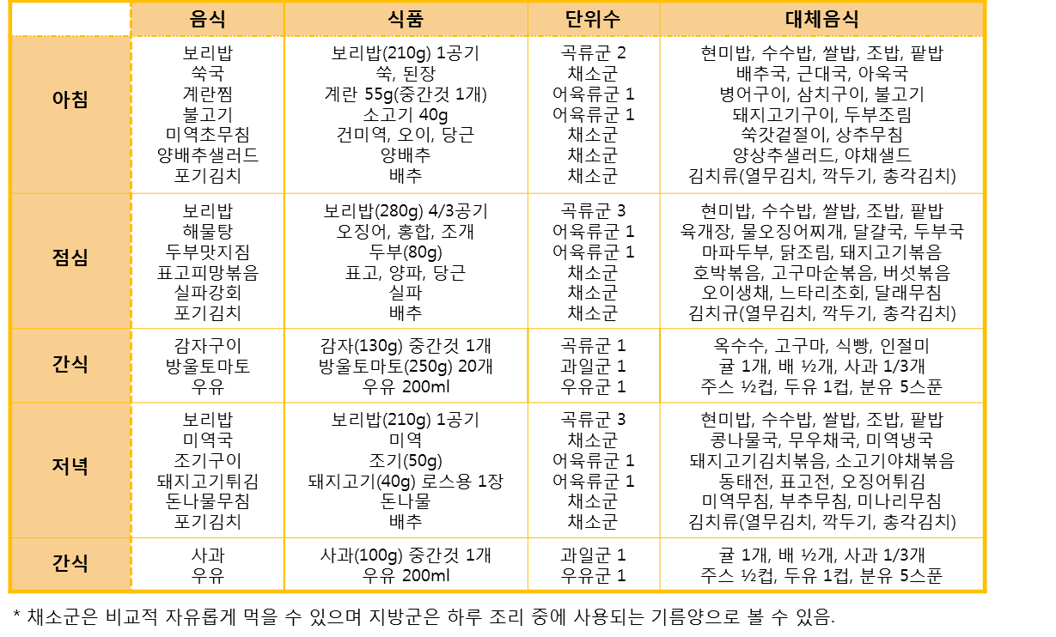
영양평가[식품섭취빈도조사]결과지

건강한 식생활은 여러 가지 만성질환을 예방하는데 아주 중요한 역할을 합니다. 귀하의 현재 영양섭취 상태를 알려드리고, 더불어 올바른 식생활에 대한 유용한 정보를 제공해 드리고자 합니다. 본 영양평가 결과지는 식품섭취빈도조사로 추정/계산된 영양상태 평가 결과지로 귀하의 식습관 평가에 활용될 수 있습니다. 하지만 이는 어디까지나 추정 결과이므로 참고자료로 이용하시기 바랍니다. 감사합니다. (문의 031-920-2211)

 | 조사일자 |  | 2020-04-07 |  |  |  | 신장 |  | 체중 |  | 비만도 (BMI)

 | 나이 |  | 만 66세 |  |  |  | 156.3cm |  | 55.8kg |  | BMI | 22.8

 | 성명 |  | 정찬영

열량구성영양소의 섭취수준

 | 권장비율 | 섭취비율
탄수화물 | 60.0 | 75.6
지방 | 27.0 | 8.6
단백질 | 13.0 | 15.8
 | 필요추정량 | 섭취량
에너지(kcal) | 1600.0 | 1156.2

 | 탄수화물 | 귀하는 총 열량의 |  |  | 75.612 | %를 섭취하고 있습니다. |  |  |  |  | 총 열량의 55-65%의 섭취가 적당합니다.
 | 당질은 신체 내 에너지를 공급하는 중요한 역할을 하지만 과다한 당질의 섭취는 고지혈증과 당뇨병 등을 유발할 수 있으므로 단순 당질보다는 복합당질로 섭취하며, 식이 섬유소의 섭취를 늘리고 흰쌀밥보다 잡곡밥, 현미밥 등으로 드시는 것이 도움이 됩니다.

 | 지질 | 귀하는 총 열량의 |  |  | 8.553 | %를 섭취하고 있습니다. |  |  |  |  | 총 열량의 15-30%의 섭취가 적당합니다.
 | 지질은 영양소 중에서 질환과 가장 밀접한 관계가 있는 영양소로 지질의 과량 섭취는 고지혈증, 동맥경화증, 심장병 등 심혈관계 질환과 암을 유발하게 됩니다. 그렇다고 과도하게 제한을 하는 것은 우리 몸에 중요한 역할을 하는 필수지방산의 부족 증세를 나타내게 되므로 지질의 종류에 따라서 균형되게 섭취하는 것이 건강에 좋습니다.

 | 단백질 | 귀하는 총 열량의 |  |  | 15.835 | %를 섭취하고 있습니다. |  |  |  |  | 총 열량의 7-20%의 섭취가 적당합니다.
 | 단백질은 우리 몸의 뼈와 근육을 구성하며 호르몬을 조절하고 질병으로부터 우리 몸을 보호해주는 역할을 합니다. 매끼 한 가지씩 적당량의 단백질 식품으로 된 반찬을 드시는 것이 건강에 좋습니다.

지방산의 섭취수준

지방산 비율
포화지방산(g) | 5.0566688
단일불포화지방산(g) | 6.9141893
다불포화지방산(g) | 8.526017
 | 권장비율 | 섭취비율
n-3불포화 | 0.6 | 13.7
n-6불포화 | 7.0 | 18.3

 | 전체 지방산 비율 |  |  | 귀하의 지방산 비율은 |  |  | 0.6 | : | 0.8 | : | 1 | 입니다.
 | 바람직한 지방산 섭취 비는 포화지방산 : 단일불포화지방산 : 다불포화지방산 = 1 : 1 : 1 입니다.

 | 오메가 지방산 (n) 비율 |  |  |  | 귀하의 n-6:n-3는 |  | 18.3 | : | 13.7 | 입니다.
 | 다중불포화지방산은 식물성 기름에 많이 함유된 n-6 계 지방산과 등 푸른 생선(고등어, 꽁치, 삼치) 등에 많이 함유된 n-3 계 지방산으로 나눠집니다. n-6:n-3의 비는 4~10:1가 적당합니다.

지용성 비타민의 섭취수준

 | 충분섭취량 | 섭취량
비타민E(mg a-TE/일) | 12.0 | 16.4
비타민 A |  |  |  |  |  |  |  | 비타민 E
 | 권장섭취량 | 섭취량
비타민A(μg RAE/일) | 750.0 | 559.7

한국인 영양섭취기준 권장섭취량은 750μg RAE/일 입니다. |  |  |  |  |  |  |  | 한국인 영양섭취기준 충분섭취량은 12mg/일 입니다.
귀하께서는 권장량대비 |  |  | 74.63 | % 섭취하고 있습니다. |  |  |  | 귀하께서는 권장량대비 |  |  |  | 136.47 | % 섭취하고 있습니다.

시력에 관여하며 부족 시 야맹증과 안구건조증 등이 나타납니다. 그러나 과잉 섭취 시에는 태아 기형, 간이나 뼈 손상을 일으킬 수 있으므로 적당량 섭취하는 것이 건강에 좋습니다. 비타민 A는 단호박, 당근, 시금치 등의 녹황색 채소류에 많이 함유되어 있습니다. |  |  |  |  |  |  |  | 체내 단백질 대사과정에 필수적인 비타민으로 결핍 시 두통, 빈형, 메스꺼움 등의 증세가 나타납니다. 동물성 단백질이 다량 들어있는 식품과 컬리 플라워, 브로콜리에 풍부하게 함유되어 있습니다.

수용성 비타민의 섭취수준

비타민 C |  |  |  |  |  |  |  | 비타민 B6
 | 권장섭취량 | 섭취량
비타민C(mg/일) | 100.0 | 116.9
 | 권장섭취량 | 섭취량
비타민B6(mg/일) | 1.5 | 1.3

한국인 영양섭취기준 권장섭취량은 100mg/일 입니다. |  |  |  |  |  |  |  | 한국인 영양섭취기준 권장섭취량은 1.5mg/일 입니다.
귀하께서는 권장량대비 |  |  | 116.89 | % 섭취하고 있습니다. |  |  |  | 귀하께서는 권장량대비 |  |  |  | 84.86 | % 섭취하고 있습니다.

충분한 비타민C의 섭취는 암과 심장병 등의 만성질환의 위험을 감소시킬 수 있습니다. 비타민 C는 채소와 과일류에 풍부하므로 다양하게 섭취하십시오. |  |  |  |  |  |  |  | 부족 시 면역기능이 약화되어 감염에 취약해지며, 염증을 유발할 수 있습니다. 설염, 피부발진 등을 나타낼 수 있으며, 뇌 속 신경전달 물질 생성에 도움을 주는 비타민으로 심적으로도 영향 주어 우울증, 부안, 과민반응을 보일 수 있습니다. 비타민B6는 동물의 근육조직에 저장되어 있으므로 동물성 식품을 섭취하십시오.

한국인 식생활지침 |  |  |  |  |  |  |  |  |  |  | 각 영양소 급원식품

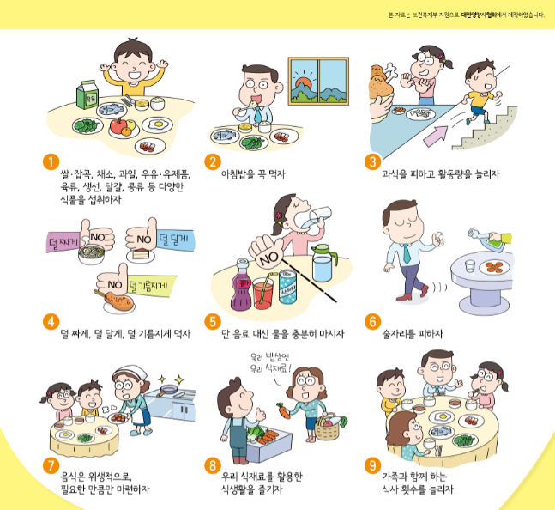

버섯류 : 비타민B2/무기질(인)
녹황색 채소 : 비타민ABC 및 염류
채소류 / 과일류 : 비타민C
해조류 : 무기질(요오드, 칼슘 등),
비타민 A, B1, B2
▷ 자외선을 쬐면
에르고스테롤이 많기 때문에
비타민 D가 합성됩니다.
자료출처 : 한국영양학회

무기질의 섭취수준

칼슘 |  |  |  |  |  |  |  | 나트륨
 | 권장섭취량 | 섭취량
칼슘(mg/일) | 800.0 | 390.8
 | 상한섭취량 | 섭취량
나트륨(mg/일) | 2000.0 | 6549.6

한국인 영양섭취기준 권장섭취량은 800mg/일 입니다. |  |  |  |  |  |  |  | 한국인 영양섭취기준 충분섭취량은 1500mg/일 입니다.
귀하께서는 권장량대비 |  |  | 48.84 | % 섭취하고 있습니다. |  |  |  | 귀하께서는 권장량대비 |  |  |  | 436.64 | % 섭취하고 있습니다.

체내 칼슘의 대부분은 골격을 구성하며, 그 밖에도 혈액응고, 근육의 수축과 이완, 신경자극 등 세포 대사에 중요한 역할을 합니다. 칼슘 부족 시 골다공증 및 골격 손실의 위험도가 증가하게 됩니다. 칼슘은 우유 및 유제품, 뼈째 먹는 생선, 칼슘 강화식품에 다량 함유되어 있습니다. |  |  |  |  |  |  |  | 나트륨은 우리 몸의 수분량을 조절하는 중요한 영양소로서 일상생활을 하는 건강한 성인은 나트륨이 부족할 염려가 없습니다. 그러나 많이 먹게 되면 혈압이 오르는 등 몸에 좋지 않을 수 있기 때문에 과잉 섭취하지 않도록 주의해야 합니다. 세계보건기구(WHO) 권장량은 하루 2,000mg(소금 5g) 미만이나, 한국인의 하루 평균 섭취량은 약 4,900mg(소금 12.5g)으로 2배 이상이나 됩니다. 나트륨은 소금 중량의 약 40%로 우리가 즐겨 먹는 간장, 고추장, 조미료 등에도 많이 들어 있습니다.

 | 권장섭취량 | 섭취량
철(mg/일) | 10.0 | 13.8
철분

나트륨! 이렇게 줄이자
국이나 찌개는 끓인 후 먹기 직전에 간을 합니다.
국, 찌개, 국수, 라면 등의 국물에는 나트륨이 많습니다.
국물보다는 건더기 위주로 드세요.
가공식품(라면, 즉석국 등)을 조리할 때 수프의 양을 적당히 조절하세요.
간장, 고추장, 된장, 화학조미료 등에도 나트륨이 많이 있으니 주의해서 넣어야 합니다.
자료출처: 식약처

한국인 영양섭취기준 권장섭취량은 10mg/일 입니다.
귀하께서는 권장량대비 |  |  | 137.51 | % 섭취하고 있습니다.

철분은 혈액을 구성하고 체내 면역기능을 조절하는 역할을 하며 체내 결핍 시에는 철분결핍성 빈혈, 식욕부진, 어린이 성장장애 등이 나타납니다. 철분은 쇠간, 어패류, 가금류 등의 동물성 식품뿐만 아니라 곡류, 콩류 및 녹색 채소 같은 식물성 식품에도 풍부히 들어있습니다. 동물성 식품의 철분 체내 흡수율은 식물성 식품보다 높습니다.

식사처방

귀하의 하루 필요 열량 권장량은 |  |  |  |  | 1600 | kcal 입니다.
권장량에 따른 적절한 식품섭취방법은 아래의 표를 참고하시기 바랍니다.

 | 1일 교환단위수

